Lapa1
Pielikums Nr.4

AUTOCEĻŠ "A8"

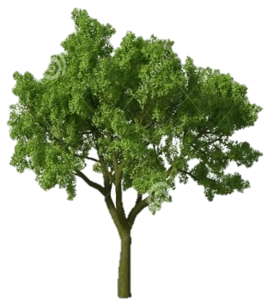

ZAĻA ZONA

Paviljons Nr.5

Transportlīdzekļu josla

Aizturēšanas zona
Transportlīdzekļu josla

Paviljons Nr.4
Paviljons Nr.3
Transportlīdzekļu josla
Transportlīdzekļu josla
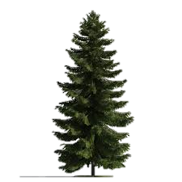
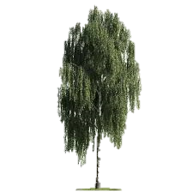

NOJUME
ŽOGS

ŽOGS
Paviljons Nr.2
Paviljons Nr.1

LIETUVAS REPUBLIKA

ADMINISTRATĪVĀ ĒKA

VRS RIP ZImD

VRS ZImD Stāvlaukums

Paviljons Nr.6
Paviljons Nr.7
ŽOGS

ZAĻA ZONA

NOJUME

ZAĻA ZONA

Aizturēšanas zona

1
2

SAIMNIECĪBAS ĒKA
SAIMNIECĪBAS ĒKA
ZImD garāžas

3

DEGVIELAS UZLABĀŠANAS TVERTNES

DĪĶIS

